表紙
ローカル開発環境構築 - ruby on rails -
大宇宙ジャパン

 | システムID | XXXX

 | システム名称 | 承認プロセスシステム

 | 作成者 | TCI戴

 | 作成日 | 2019-05-10

開発キット
開発キット |  |  |  | システムID | XXXX | 作成者 | TCI戴 | 変更者
 |  |  |  | システム名称 | 承認プロセスシステム | 作成日 | 2019-05-10 | 変更日

開発キット

 | ● | Rubyインストール
 |  | ・ | 下記の公式サイトからRubyInstaller2.4.4をダウンロードします。
 |  |  | https://rubyinstaller.org/downloads/
 |  | ・ | ダウンロードしたファイルで右クリックして、「管理者として実行」
 |  | ・ | デフォルトのままで最後までインストールする。
 |  |  | ※完了画面でMSYS2インストールのチェックボックスをチェックして、「完了」をクリック

 | ● | MSYS2インストール
 |  | 上記Rubyの完了画面から下記MSYS2のインストールウィンドウが自動的に呼び出す。
 |  | 「1」 を入力してEnterを押す。
 |  | MSYS2のインストール画面から最後までインストールする。
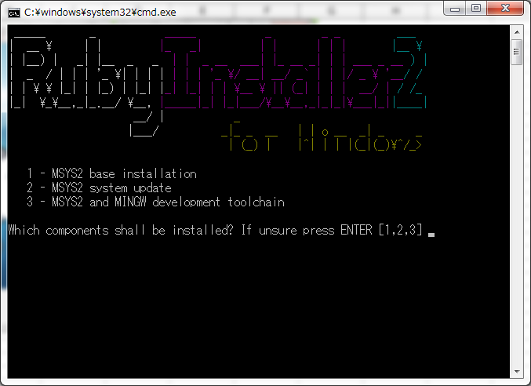

 | ● | railsインストール
 |  | Windowsのコンソール（cmd）を開いて、下記コマンドを叩く
 |  | gem install rails -v 5.1.7

 | ● | postgresqlインストール
 |  | ・インストール
 |  |  | 下記URLからpsql 11をダウンロードしてインストール
 |  |  | 全ての子ツールのチェックボックスを選択する必要があります。
 |  |  | https://www.enterprisedb.com/downloads/postgres-postgresql-downloads
 |  |  | ※パスワード設定：root

 |  |  | windows7の場合、インストールパスを「C:\Program Files\」の直下から「C:\」直下に変更

 |  | ・承認プロセス用のDBを作成
 |  |  | Windowsのコンソール（cmd）を開いて、下記コマンドを叩く
 |  |  | cd C:\Program Files\PostgreSQL\11\bin
 |  |  | createdb -U postgres -E utf8 approvalSYSdb

 |  | ・pgAdminからDBアクセス
 |  |  | pgAdminがpostgresqlと同時にインストールされるので、直接に開けます。
 |  |  | approvalSYSdbが存在することを確認
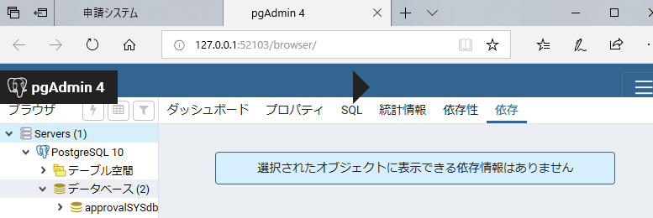

 | ● | Visual Studio Codeインストール
 |  | 下記URLからVS Codeをダウンロードしてインストール
 |  | https://azure.microsoft.com/ja-jp/products/visual-studio-code/

 | ● | 「ソース管理ツール」シートへ

ソース管理ツール
ソース管理ツール |  |  |  | システムID | XXXX | 作成者 | TCI戴 | 変更者
 |  |  |  | システム名称 | 承認プロセスシステム | 作成日 | 2019-05-10 | 変更日

ソース管理ツール

 | ● | gitインストール
 |  | ・ | 下記の公式サイトからRubyInstaller2.6をダウンロードします。
 |  |  | https://git-scm.com/download/win

 |  | ・ | ssh公開鍵生成
 |  |  | gitアカウントのメールアドレスを下記""の真ん中に置換して
 |  |  | Windowsのコマンドで叩く
 |  |  | cd C:\Program Files\Git\usr\bin
 |  |  | ssh-keygen -o -t rsa -b 4096 -C "XXXXX@tci-cn.co.jp"

 |  |  | 「C:\Users\tciuser1\.ssh」の直下に生成

 |  |  | id_rsa.pubの中身をコピーして、gitLabに登録：
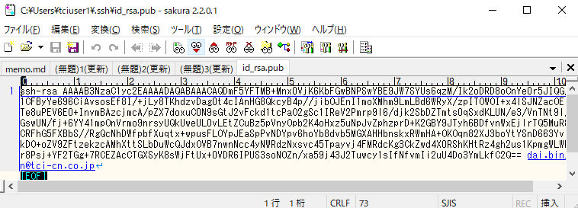

 |  |  | 下記URLにアクセス：
 |  |  | http://redmine.tci-cn.co.jp/gitlab/profile/keys
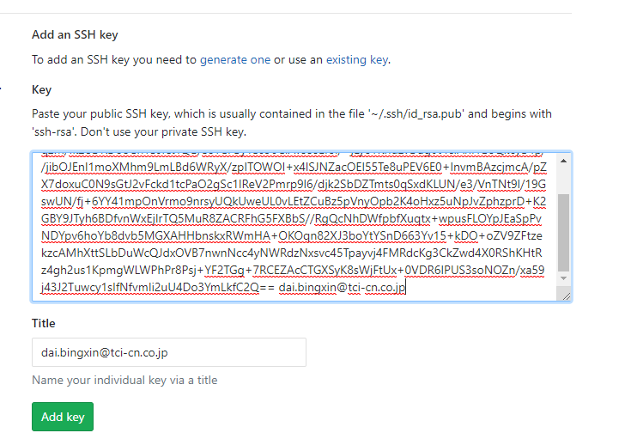

 | ● | github desktopインストール
 |  | ・ | 下記の公式サイトからダウンロードしてインストール
 |  |  | https://desktop.github.com/

 |  | ・ | github desktopを起動
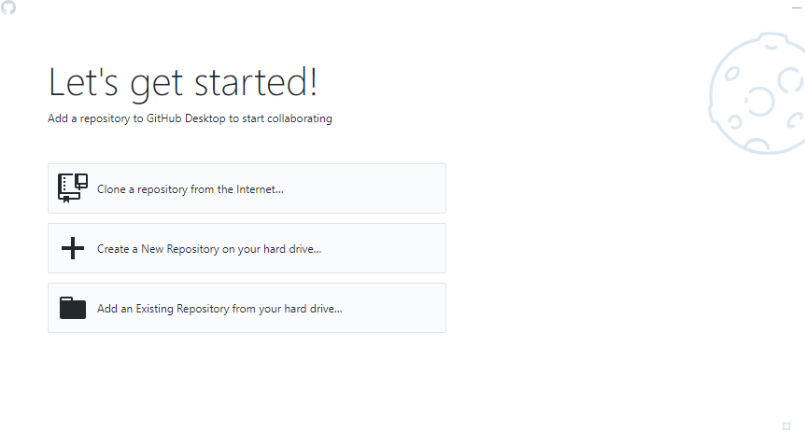

 |  | ・ | C:\の直下で「workspace」フォルダ作成

 |  | ・ | git cloneの情報を入力して、cloneをクリック
 |  |  | git@redmine.tci-cn.co.jp:intra/approvalsys.git
 |  |  | C:\workspace\approvalsys
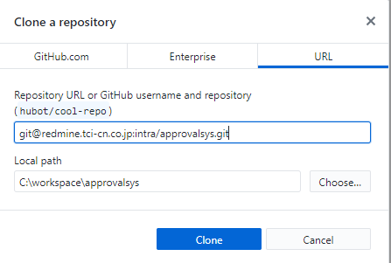

 |  | ・ | 下記画面が表示される。
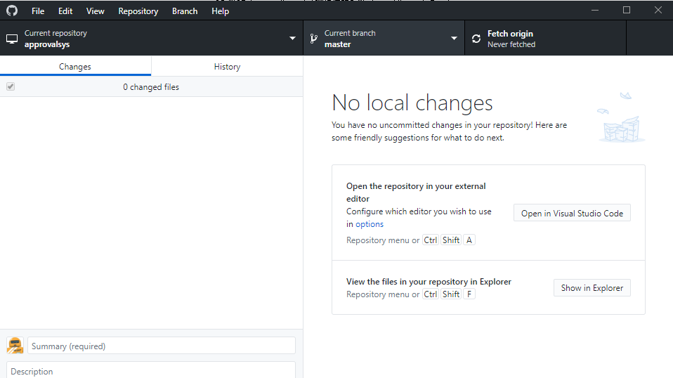

 |  |  | C:\workspaceの直下にapprovalsysがダウンロードされたらOK

 |  | ・ | ブランチを自分のブランチに変更

 |  | ・ | releaseのブランチから各担当者のブランチを切り替え
 |  |  | http://redmine.tci-cn.co.jp/gitlab/intra/approvalsys/branches/new

 |  |  | 新規作成のブランチ名：release_YYYYMMDD_機能名_担当者名

 |  | ・ | github desktopで自分作成したブランチに変更
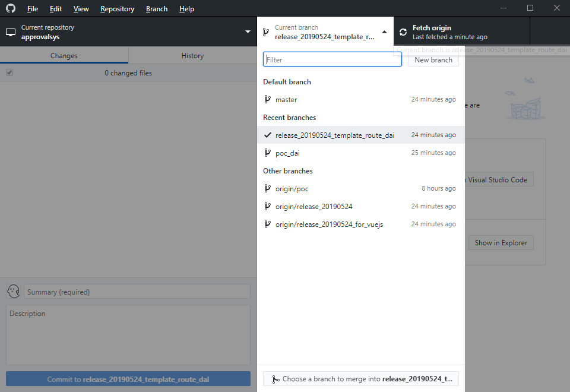

 | ● | 「動作確認」シートへ

動作確認
動作確認 |  |  |  | システムID |  | XXXX | 作成者 | TCI戴 | 変更者
 |  |  |  | システム名称 |  | 承認プロセスシステム | 作成日 | 2019-05-10 | 変更日

動作確認

 | ● | 環境変数
 |  | ・ | Windowsのコマンドで叩く
 |  |  | cd C:\workspace\approvalsys
 |  |  | copy env_sample.txt .env

 |  |  | C:\workspace\approvalsysの直下の.envファイルで下記2行を自分のメールアドレスとパスワードを変更
 |  |  | SMTP_EMAIL_USER_NAME="XXX@tci-cn.co.jp"
 |  |  | SMTP_EMAIL_PASSWORD="XXXXXX"

 |  |  | Windowsのコマンドで叩く
 |  |  | bundle install
 |  |  | rails db:migrate
 |  |  | rails db:seed

 |  |  | サーバ起動
 |  |  | rails s

 |  | ・ | 初期ユーザーの確認メールが届ける、「Confirm my account」をクリック
 |  |  | 件名：【社内SYS】アカウントの有効化について

 |  |  | 下記画面が表示された。
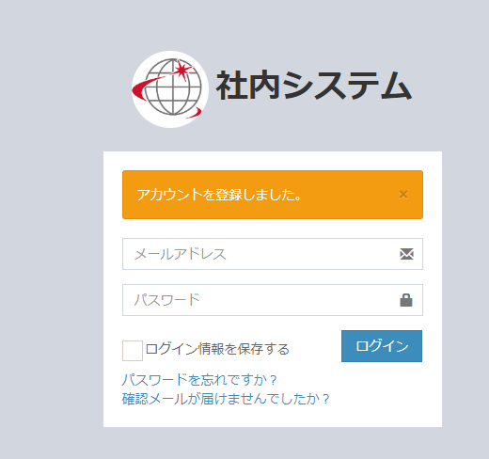

 |  |  | 下記情報を入力して、ログイン
 |  |  | ユーザー：XXX@tci-cn.co.jp |  | ←.envファイルで入力した自分のメールアドレス
 |  |  | パスワード：password

 |  |  | 下記歓迎画面が表示されたら完了！

